Index
Set 202 : Input S-T

Indicateur 20208 : Crédits budgétaires publics de recherche et développement (CBPRD)

Remarque concernant les tableaux, explication des signes 1. Les signes suivants ont été utilisés: Les 2 points (..) remplacent un nombre lorsque celui-ci n'est pas disponible
(pas (encore) relevé ou pas (encore) calculé).
Lorsque les tableaux contiennent des chiffres arrondis on utilise la distinction suivante :
Un tiret (-) mis à la place d'un nombre signifie que la donnée correspondante n'existe pas
(donnée absolument nulle).
Un zéro (0) indique une valeur supérieure à 0 mais qui, lorsqu’elle est arrondie, égale 0.
2. En général, on a arrondi à la valeur supérieure ou à la valeur inférieure
sans tenir compte de la somme totale. Par conséquent, il se peut que les totaux
s'écartent très légèrement de la somme des différentes valeurs les constituant.
Crédits budgétaires publics de recherche et développement (CBPRD)
G1 | évolution de 2017 à 2021
G2 | selon le mode de financement, en 2021
T2 | selon le mode de financement, de 2017 à 2021
T3 | selon le but, de 2017 à 2020
G4 | comparaison internationale, en 2020 (en % du PIB)
T4 | comparaison internationale, de 2017 à 2020 (en % du PIB)
T5 | comparaison internationale, de 2017 à 2020 (en millions $ PPA courantes)

Données historiques
T6 | Crédits budgétaires publics de R-D (CBPRD), évolution indexée de 2000 à 2015

Commentaires et définitions : voir l'indicateur sur Internet

© 2022 OFS-BFS-UST / WSA

G1
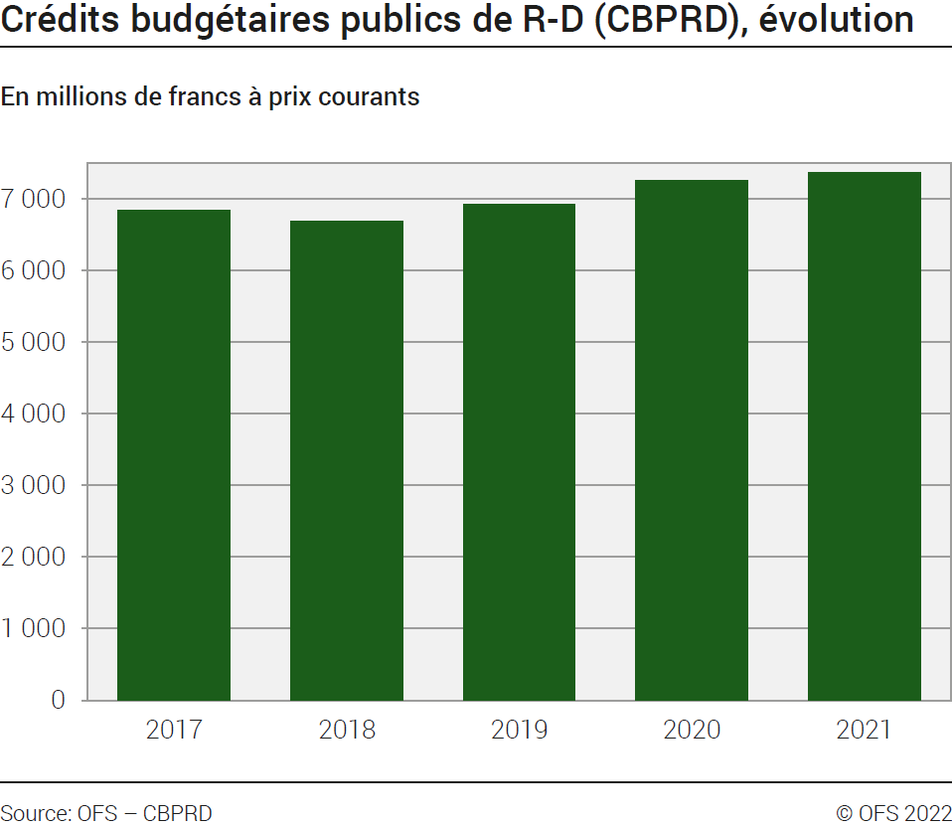
Ind20208_G1 - Crédits budgétaires publics de recherche et développement (CBPRD) |  |  |  |  |  | retour à l'index

Crédits budgétaires publics de R-D (CBPRD) de 2017 à 2021
En millions de francs à prix courants

 | 2021 | 2020 | 2019 | 2018 | 2017
Total | 7372.0 | 7265.1 | 6923.7 | 6682.6 | 6842.1

Source: OFS, CBPRD
© OFS

G2
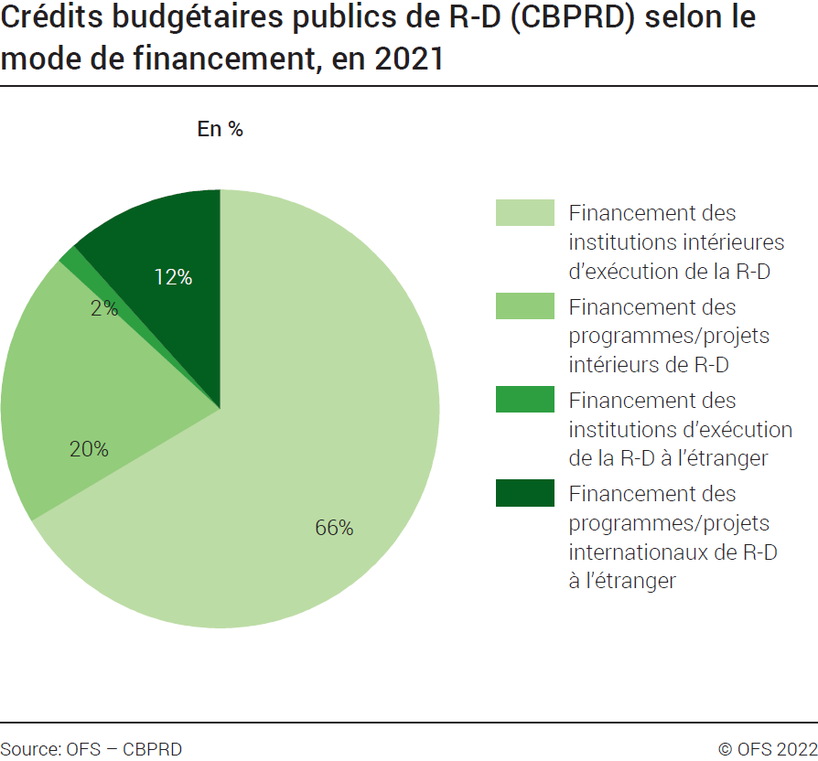
Ind20208_G2 - Crédits budgétaires publics de recherche et développement (CBPRD) |  | retour à l'index

Crédits budgétaires publics de R-D (CBPRD) selon le mode de financement, en 2021
En %
 | 2021
Financement des institutions intérieures d’exécution de la R-D | 66%
Financement des programmes/projets intérieurs de R-D | 20%
Financement des institutions d’exécution de la R-D à l’étranger | 2%
Financement des programmes/projets internationaux de R-D à l’étranger | 12%
Total | 100%

Source: OFS, CBPRD
© OFS

G4
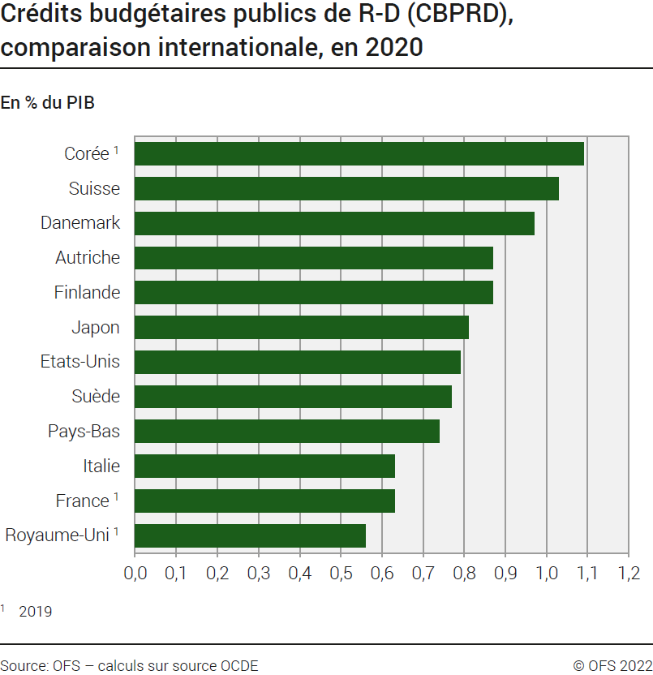
Ind20208_G4 - Crédits budgétaires publics de recherche et développement (CBPRD) |  | retour à l'index

Crédits budgétaires publics de R-D (CBPRD), comparaison internationale, en 2020
En % du PIB

Pays | 2020
Royaume-Uni* | 0.56
France* | 0.63
Italie | 0.63
Pays-Bas | 0.74
Suède | 0.77
Etats-Unis | 0.79
Japon | 0.81
Finlande | 0.87
Autriche | 0.87
Danemark | 0.97
Suisse | 1.03
Corée* | 1.09
Allemagne | 1.10
Norvège | 1.15
* 2019

Source: OFS, calculs sur source OCDE
© OFS

